Groups
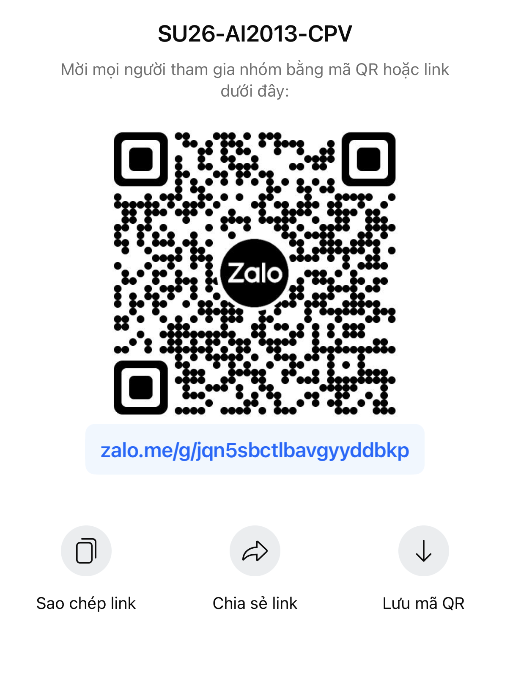
Group | Name | ID | PBL (Project-based)/RBL (Research-based)
 | Nguyễn Văn A | SE123456 | RBL
 | Nguyễn Văn B | SE123453 |  | Course-Materials Course-Materials
 | Nguyễn Văn C | SE123423
 | Nguyễn Văn D | SE123452
Group 1 | Nguyễn Đoàn Bảo Phúc | SE201883 | RBL
 | Vũ Đức Thuận | SE20
 | Đinh Nhật Hoàng Ân | SE203960
 | Nguyễn Công Minh | SE203724
group 2 | Nguyễn hoài khánh | SE205178 | PBL
 | lê phan nhật duy | SE204523
 | mai đăng phước | SE204264
 | đinh trần khánh nam | SE204593
Group 3 | Trương Nguyễn Triệu Vỹ | SE200704 | RBL
 | Huỳnh Phạm Gia Minh | SE200407
 | Trần Nguyễn Minh Hải | SE203718
 | Võ Đức Nhật | SE203702
Group 4

Group 5 | Nguyễn Phú Triệu | SE203640 | RBL
 | Ngô Nguyễn Minh Thuyên | SE204136
 | Ngô Công Minh | SE203822
 | Lê Phạm Huệ Chi | SE204201
Group 6 | Dương Gia Bảo | SE205262 | PBL
 | Lê Tuấn Kiệt | SE205279
 | Hồ Lâm Bảo Đăng | SE205148
 | Đỗ Lê Hoàng Huy | SE204775
Group 7 | Phan Khánh Băng | SE180630 | PBL
 | Lê Phan Gia Huy | SE182296
 | Trần Gia Huy | SE172439
 | Nguyễn Minh Bảo | SE203940
Group 8 | Phạm Văn Luận | SE193479 | RBL
 | Trần Lợi Kiều Nhi | SE203644
 | Đồng Bảo Hân | SE203683
 | Hà Phước Khôi | SE203349
Group 9 | Đỗ Nguyễn Hữu Phúc | SE204297 | PBL
 | Nguyễn Tiến Vinh | SE204328
 | Hà Duy Hiếu | SE204334
 | Phạm Trường Minh Nhật | SE205274

